Sheet1
1 | 战斗中功能界面
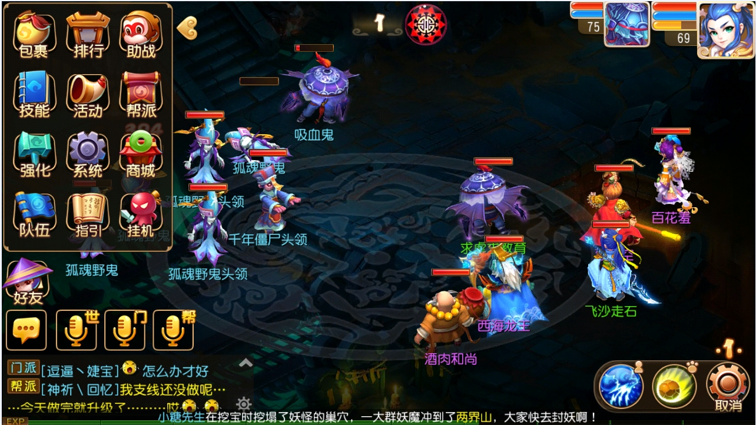
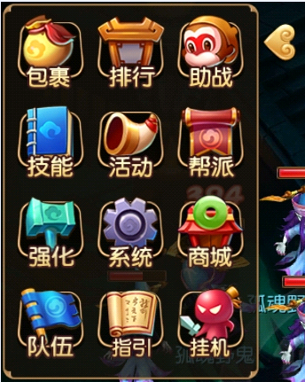

 | 编号 | 名字 | 类型 | 截图 |  | 描述 | 参考
 | 1 | 队伍按钮 |  |  |  | 比战斗外按钮多出一个队伍按钮

2 | 自动状态界面
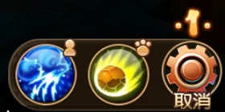

 | 编号 | 名字 | 类型 | 截图 |  | 描述 | 参考
 | 1 | 人图标 |  |  |  | 人物小标识
 | 2 | 宠物图标 |  |  |  | 宠物小标识
3 | 自动挂机切换技能界面
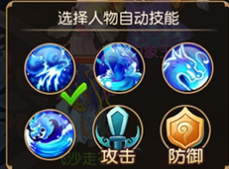

4 | 技能使用界面
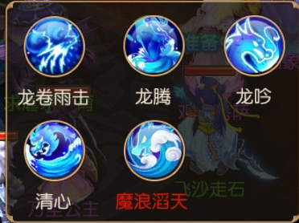

5 | 技能TIPS
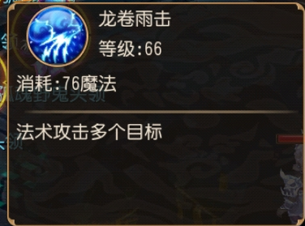

6 | 通用二次确认界面
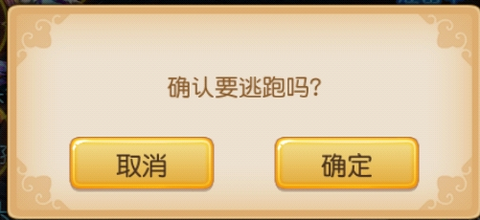

 |  |  |  |  |  |  |  | 按钮需求
 |  |  |  |  |  |  |  | 确认
 |  |  |  |  |  |  |  | 取消

 |  |  |  |  | 逃跑参考界面

 | 物理攻击时暴击出的图

 | 魔法攻击时暴击出的图

Sheet2
1 | 通用二次确认界面
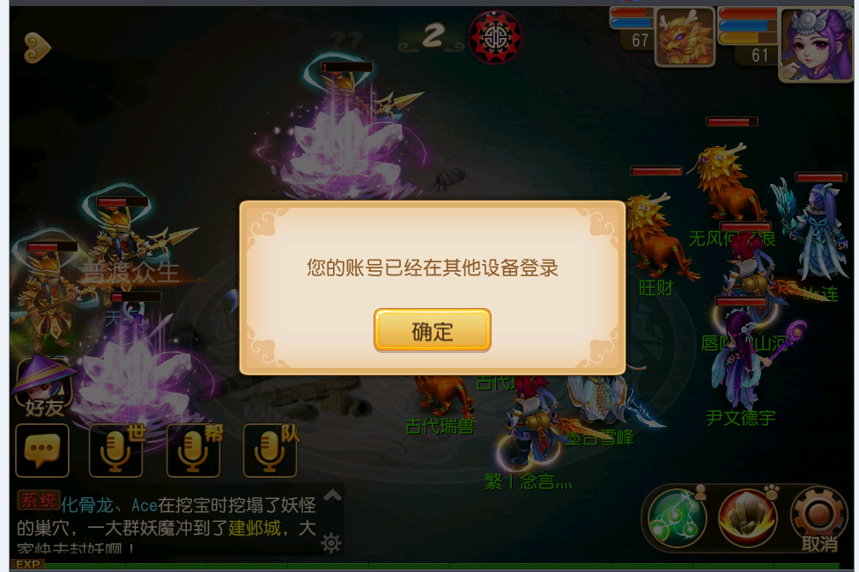

 | 编号 | 名字 | 类型 | 截图 | 描述 | 参考
 | 1 |  | 按钮 |  | 可以考虑把确定取消颜色区分下

